상품제안서
캐리어,여행가방,화물용,24인치,하드형,2396 24 | 상품코드: F23052

 |  |  |  |  |  |  | 02-412-0044 | www.easy1.co.kr
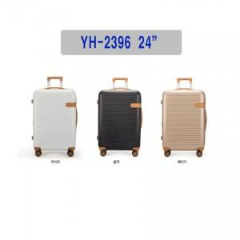

【상세/제작정보】

【인쇄/포장옵션】 | 실크 / 포장불가능

【공급단가】 | 수량 | 20~ | 100~ | 300~ | 500~ | 1,000~
*VAT별도 | 단가 | 60,200원 | 58,050원 | 55,900원 | 53,750원 | 51,600원

【상품 URL】 | http://www.easy1.co.kr/src/goods_detail.php?gdno=23052

